1 SYAHLA
 |  | ALGORITMA AES

Plaintext | semangat ya guys
kunci | Belajar AES easy
algoritma | AES 128 bit -> 16 byte

 | s | n | space | g |  | B | j | A | e
 | e | g | y | u |  | e | a | E | a
 | m | a | a | y |  | l | r | S | s
 | a | t | space | s |  | a | space | space | y

 | konversi ke hexadecimal
 | 73 | 6E | 20 | 67 |  | 42 | 6A | 41 | 65
 | 65 | 67 | 79 | 75 |  | 65 | 61 | 45 | 61
 | 6D | 61 | 61 | 79 |  | 6C | 72 | 53 | 73
 | 61 | 74 | 20 | 73 |  | 61 | 20 | 20 | 79

 | konversi dari hexadecimal ke biner
 | 01110011 | 01101110 | 00100000 | 01100111 |  | 01000010 | 01101010 | 01000001 | 01100101
 | 01100101 | 01100111 | 01111001 | 01110101 |  | 01100101 | 01100001 | 01000101 | 01100001
 | 01101101 | 01100001 | 01100001 | 01111001 |  | 01101100 | 01110010 | 01010011 | 01110011
 | 01100001 | 01110100 | 00100000 | 01110011 |  | 01100001 | 00100000 | 00100000 | 01111001

 | initial round XoR
 | 01110011 | XoR | 01000010 | = | 00110001 |  | 00100000 | XoR | 01000001 | = | 01100001
 | 01100101 | XoR | 01100101 | = | 00000000 |  | 01111001 | XoR | 01000101 | = | 00111100
 | 01101101 | XoR | 01101100 | = | 00000001 |  | 01100001 | XoR | 01010011 | = | 00110010
 | 01100001 | XoR | 01100001 | = | 00000000 |  | 00100000 | XoR | 00100000 | = | 00000000

 | 01101110 | XoR | 01101010 | = | 00000100 |  | 01100111 | XoR | 01100101 | = | 00000010
 | 01100111 | XoR | 01100001 | = | 00000110 |  | 01110101 | XoR | 01100001 | = | 00010100
 | 01100001 | XoR | 01110010 | = | 00010011 |  | 01111001 | XoR | 01110011 | = | 00001010
 | 01110100 | XoR | 00100000 | = | 01010100 |  | 01110011 | XoR | 01111001 | = | 00001010

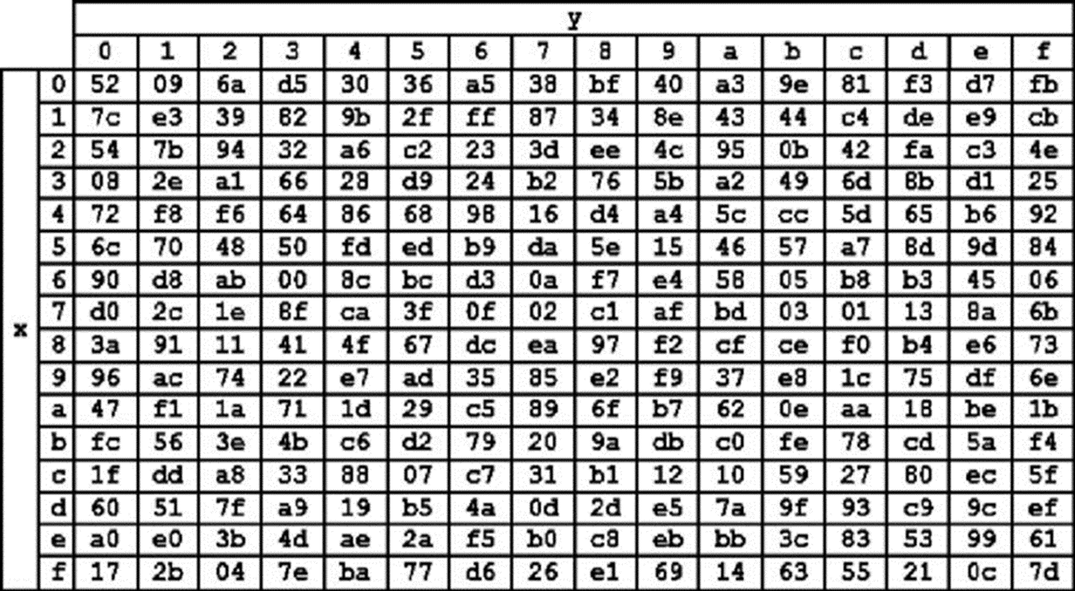
 | hasil XoR
 | 31 | 6 | 61 | 2 |  |  | tabel S-BOX
 | 0 | 4 | 3C | 14
 | 1 | 13 | 32 | A
 | 0 | 54 | 0 | A

 | sub-byte dengan tabel s-box
 | 2E | A5 | D8 | 6A
 | 52 | 30 | 49 | 9B
 | 09 | 39 | A1 | A3
 | 52 | FD | 52 | A3

 | hasil sift rows
 | 2E | A5 | D8 | 6A
 | 30 | 49 | 9B | 52 | geser1
 | A1 | A3 | 09 | 39 | geser2
 | A3 | 52 | FD | 52 | geser3

 | mix column
 | 02 | 03 | 01 | 01 | x | 2E | A5 | D8 | 6A
 | 01 | 02 | 03 | 01 |  | 30 | 49 | 9B | 52
 | 01 | 01 | 02 | 03 |  | A1 | A3 | 09 | 39
 | 03 | 01 | 01 | 02 |  | A3 | 52 | FD | 52

 | 00000010 | 00000011 | 00000001 | 00000001 | x | 00101110 | 10100101 | 11011000 | 01101010 |  | 00101100 | 10100110 | 11011001 | 00101111
 | 00000001 | 00000010 | 00000011 | 00000001 |  | 00110000 | 01001001 | 10011011 | 01010010 | = | 00110001 | 01001011 | 10011000 | 01010011
 | 00000001 | 00000001 | 00000010 | 00000011 |  | 10100001 | 10100011 | 00001001 | 00111001 |  | 10100000 | 10100010 | 00001011 | 00111010
 | 00000011 | 00000001 | 00000001 | 00000010 |  | 10100011 | 01010010 | 11111101 | 01010010 |  | 10100000 | 010100010 | 11111100 | 01010000

 | hasil mix column dikonversi ke hexa
 | 2C | A6 | D9 | 2F
 | 31 | 4B | 98 | 53
 | A0 | A2 | 0B | 3A
 | A0 | 52 | FC | 50

 | hasil putaran pertama
 | 2C 31 A0 A0 | A6 4B A2 52 | D9 98 0B FC | 2F 53 3A 50

